Planilha1
Relatório de Modelagem
Treino realizado com 20% dos dados, de um total de 12.000 registros positivos e negativos

 | CURVA ROC

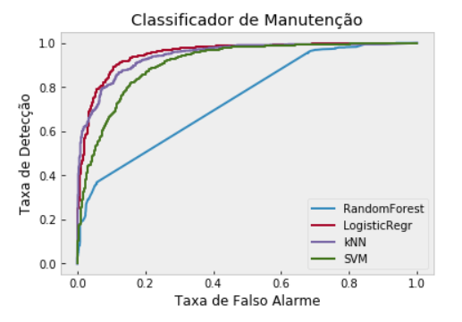

 | CLASSIFICAÇÃO GERAL

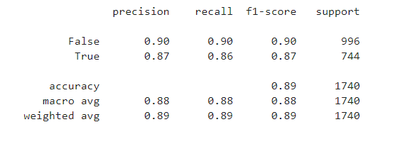

 | Matriz de Confusão
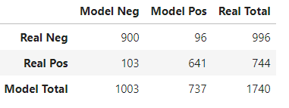

 | Distribuição de Probabilidades do Modelo com Regressão Logistica

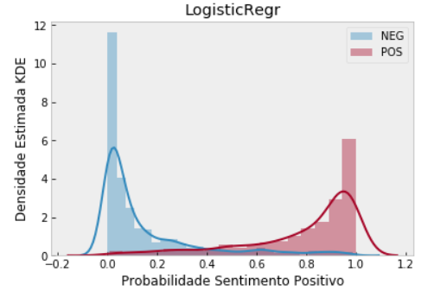

 | Coeficiente de Regressão

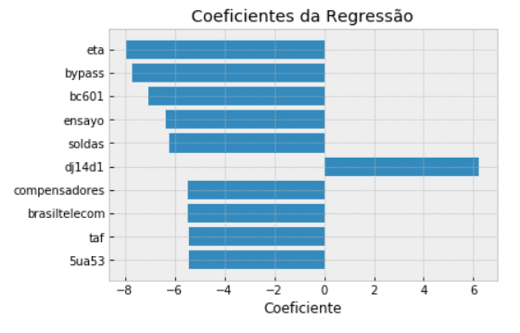

 | Arvore de Decisão

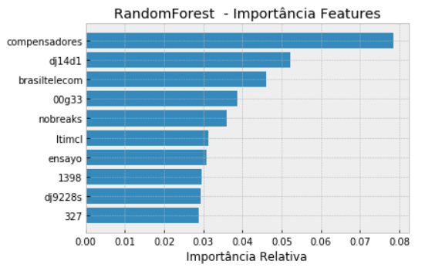

 | Exportação do Resultado

